Valores_Com_Desconto_e_MarkUp
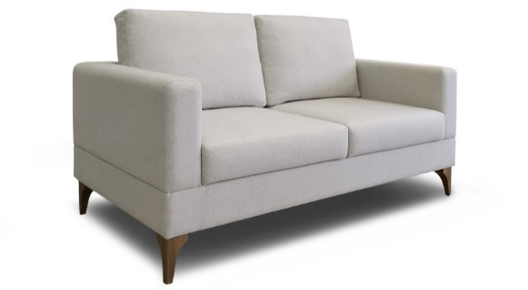
Produto | Esp. | Lar. | Prof. | Alt. | M³ |  | G3000
 |  |  |  |  |  | CPN 100
 |  |  |  |  |  | Pé madeira Ref.118
 | 1 Lug. | 0.90 | 0.79 | 0.86 | 0.61 |  | 4,080
 | 2 Lug. | 1.57 | 0.79 | 0.86 | 1.07 |  | 5,588
 | 3 Lug. | 2.19 | 0.79 | 0.86 | 1.49 |  | 6,848

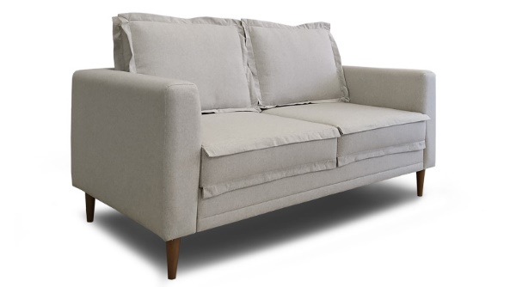
 |  |  |  |  |  | CPN 101
 |  |  |  |  |  | Pé madeira Ref.109
 | 1 Lug. | 0.90 | 0.79 | 0.93 | 0.66 |  | 4,264
 | 2 Lug. | 1.57 | 0.79 | 0.93 | 1.15 |  | 5,768
 | 3 Lug. | 2.19 | 0.79 | 0.93 | 1.61 |  | 7,120

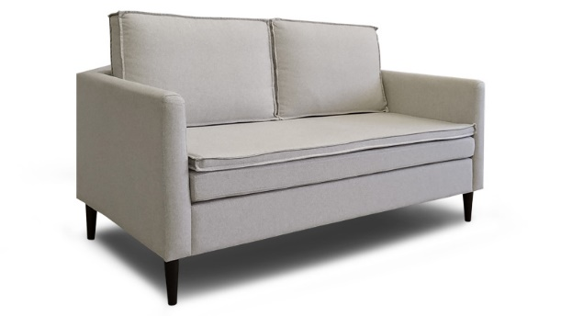
 |  |  |  |  |  | CPN 102
 |  |  |  |  |  | Pé madeira Ref.109
 | 1 Lug. | 0.80 | 0.79 | 0.86 | 0.54 |  | 3,760
 | 2 Lug. | 1.45 | 0.79 | 0.86 | 0.99 |  | 5,348
 | 3 Lug. | 2.10 | 0.79 | 0.86 | 1.43 |  | 7,148

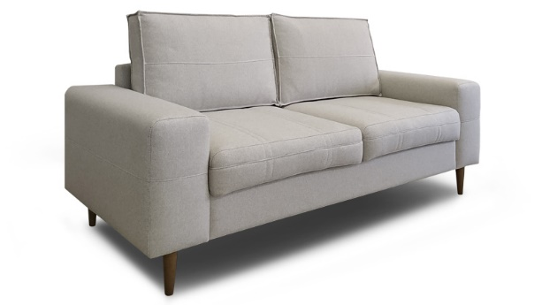
 |  |  |  |  |  | CPN 103
 |  |  |  |  |  | Pé madeira Ref.109
 | 1 Lug. | 1.06 | 0.79 | 0.86 | 0.72 |  | 3,820
 | 2 Lug. | 1.70 | 0.79 | 0.86 | 1.15 |  | 5,368
 | 3 Lug. | 2.35 | 0.79 | 0.86 | 1.60 |  | 6,672

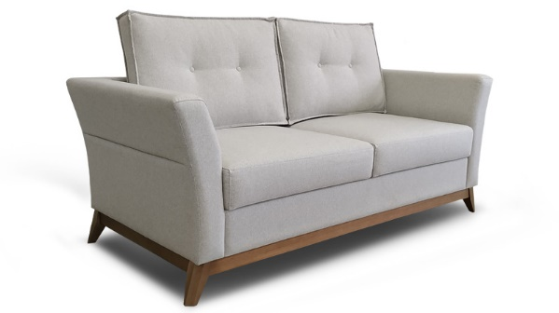
 |  |  |  |  |  | CPN 104
 |  |  |  |  |  | Requadro madeira
 | 1 Lug. | 0.97 | 0.79 | 0.86 | 0.66 |  | 4,232
 | 2 Lug. | 1.62 | 0.79 | 0.86 | 1.10 |  | 5,168
 | 3 Lug. | 2.26 | 0.79 | 0.86 | 1.54 |  | 7,244

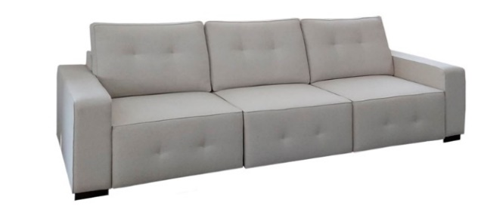
 |  |  |  |  |  | CPN 105
 |  |  |  |  |  | Retrátil modular
 | Mód. 80 | 0.80 | 1.02 | 0.98 | 0.80 |  | 4,384
 | Mód. 90 | 0.90 | 1.02 | 0.98 | 0.90 |  | 4,648
 | Mód. 100 | 1.00 | 1.02 | 0.98 | 1.00 |  | 4,944
 | Braço | 0.20 | 1.02 | 0.62 | 0.13 |  | 956

 |  |  |  |  |  | CPN 106
 |  |  |  |  |  | Sofá-Cama pé madeira Ref.124

 |  | 2.00 | 1.13 | 0.86 | 1.94 |  | 6,524

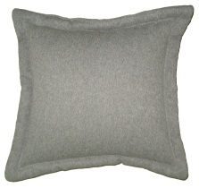
 |  |  |  |  |  | ALMOFADAS E TECIDOS
 |  |  |  |  |  | ALMOFADA DECORATIVA REF. 01
Detalhe da Borda |  |  |  |  |  | Com borda grossa

 |  | 0.40 |  | 0.40 |  |  | 316

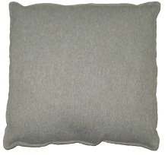
 |  |  |  |  |  | ALMOFADA DECORATIVA REF. 02
Detalhe da Borda |  |  |  |  |  | London com borda achatada

 |  | 0.40 |  | 0.40 |  |  | 244
 |  |  |  |  |  | Opcional com ziper, especificar

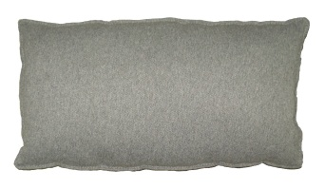
 |  |  |  |  |  | ALMOFADA DECORATIVA REF. 03
Detalhe da Borda |  |  |  |  |  | Lombar London com borda achatada

 |  | 0.47 |  | 0.25 |  |  | 332
 |  |  |  |  |  | Opcional com ziper, especificar

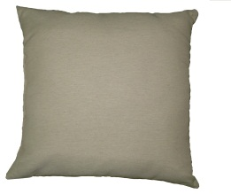
 |  |  |  |  |  | ALMOFADA DECORATIVA REF. 04
Detalhe da Borda |  |  |  |  |  | Pásis com borda achatada

 |  | 0.50 |  | 0.50 |  |  | 276
 |  |  |  |  |  | Opcional com ziper, especificar

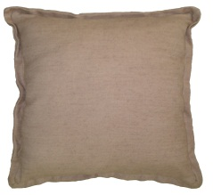
 |  |  |  |  |  | ALMOFADA DECORATIVA REF. 05
Detalhe da Borda |  |  |  |  |  | Lapela dupla pequena

 |  | 0.50 |  | 0.50 |  |  | 324

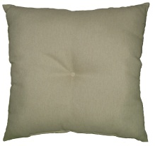
 |  |  |  |  |  | ALMOFADA DECORATIVA REF. 06
Detalhe da Borda |  |  |  |  |  | Spice sem borda com botão

 |  | 0.55 |  | 0.55 |  |  | 348

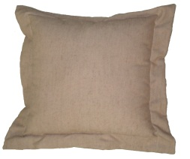
 |  |  |  |  |  | ALMOFADA DECORATIVA REF. 07
Detalhe da Borda |  |  |  |  |  | Lapela Grande

 |  | 0.55 |  | 0.55 |  |  | 336

 |  |  |  |  |  | PÉS METÁLICOS
Produtos |  |  |  |  |  |  |  | Alumín. | Epoxi | Banhados
 |  |  |  |  |  | Pé Alumínio Ref.: 311

 |  |  |  | 17.00 |  |  |  | 892 | 1,296

 |  |  |  |  |  | Pé Alumínio Ref.: 313

 |  |  |  | 15.00 |  |  |  | 976 | 1,380

 |  |  |  |  |  | Pé Alumínio Ref.: 315

 |  |  |  | 15.00 |  |  |  | 668 | 1,076

 |  |  |  |  |  | Pé Alumínio Ref.: 317

 |  |  |  | 12.50 |  |  |  | 800 | 1,208

